楽譜の新規登録
＜基本画面＞
 |  |  |  | ・楽譜のアップロード：PDFファイル形式の楽譜を枠内に
 |  |  |  | ドラック＆ドロップしてアップロード。
 |  | 曲名 | ※必須 | もしくは、「楽譜のアップロード」をクリック
 |  |  |  | してPC内を参照しアップロード。
 |  | 作曲者 |  | ・曲名：1文字以上50文字以内で曲名を入力。(必須)
 |  |  |  | ・作曲者：1文字以上30文字以内で作曲者を入力。(任意)
ドラック＆ドロップでも
アップロード可能
 |  | 編曲者 |  | ・編曲者：1文字以上30文字以内で編曲者を入力。(任意)
 |  |  |  | ・楽器・パート：楽譜の楽器やパートを入力。(任意)
 |  | 楽器・パート |  | ・メモ：1文字以上50文字以内でその他付け加えたい情報を入力。(任意)
 | 楽譜のアップロード
 | ※PDFファイルのみ対応 | メモ

 |  | 登 録

楽譜情報の修正(楽譜整理)
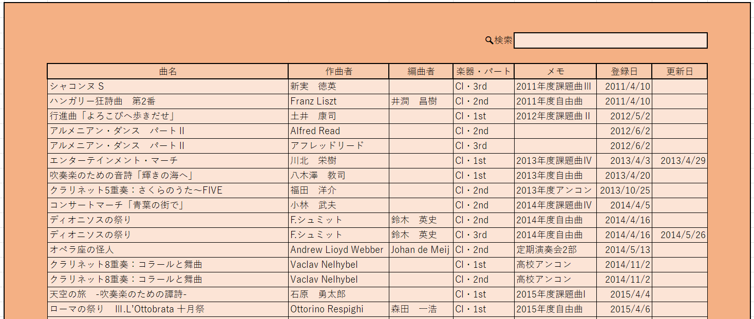
メニュー画面に戻る

選択→

 |  |  | ↓

 |  |  |  |  | ・修正したいところを修正し、「修正」をクリック
 |  |  |  |  | ・修正しない場合は「戻る」をクリック

曲名 | アルメニアン・ダンス パートⅡ |  |  | ※必須

作曲者 | アフレッドリード Alfred Read

編曲者

楽器・パート | Cl・3rd

メモ | 練習曲

 | 戻 る | 修 正

 |  |  | ↓

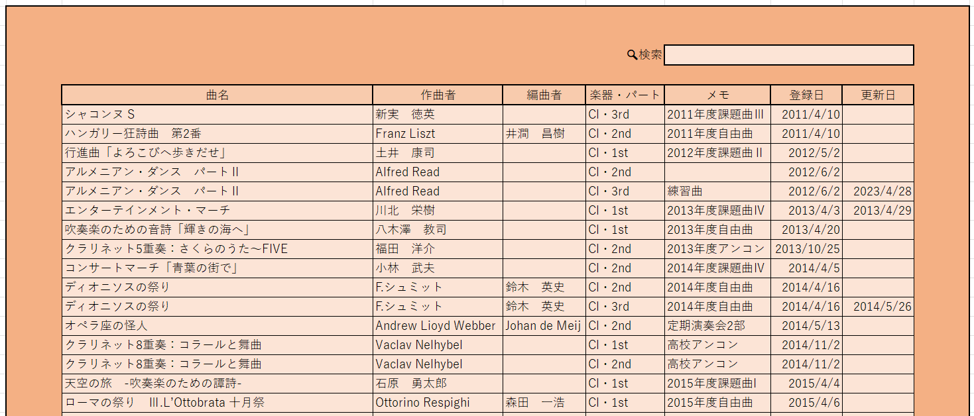
メニュー画面に戻る

修正後のデータ→

フォルダの編集(楽譜整理)
 |  |  |  |  | ・右上のアイコンでフォルダの新規作成 or フォルダの削除
 |  |  |  |  | ・フォルダ名をクリックするとフォルダ内参照。
 |  |  |  |  | フォルダ名変更やフォルダ内の曲の削除などができる。

＜フォルダの新規作成＞
 |  |  |  |  |  | ・フォルダ名：１文字以上30文字以内で入力。
 |  |  |  |  |  | ・新規作成：フォルダ名が条件を満たしていれば新規でフォルダ作成。
 | フォルダ名 | 定期演奏会

 |  | 戻 る | 新 規 作 成

 |  | ↓

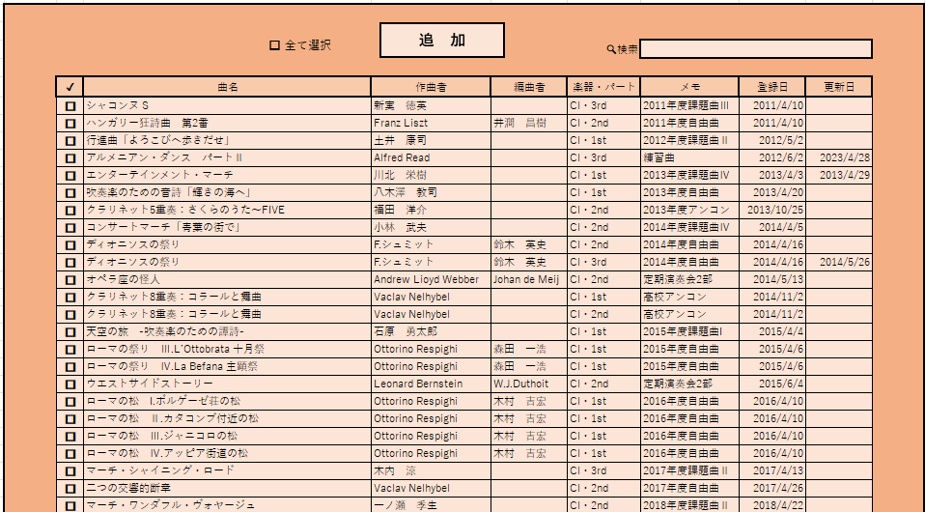
 |  |  |  |  |  |  | ・楽譜一覧ページに遷移
 |  |  |  |  |  |  | ・フォルダに追加したい楽譜を選択する
 |  |  |  |  |  |  | ・選択が終わったら「追加」をクリック
 |  |  |  |  |  |  | 未選択で「追加」をクリックした場合は空のフォルダが作成される

 |  | ↓

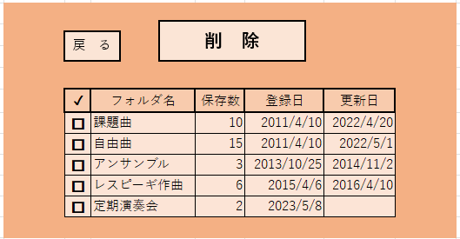
＜フォルダの削除＞
 |  |  |  | ・チェックボックスが表示される
 |  |  |  | ・削除したいフォルダに✓を入れる
 |  |  |  | ・「削除」をクリックすると、選択されたフォルダが削除される

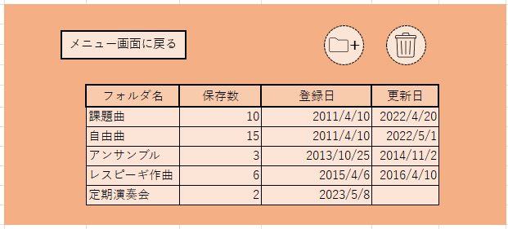
＜フォルダ内の編集＞
 |  |  |  |  | ・編集したいフォルダ名をクリック

 |  | ↓
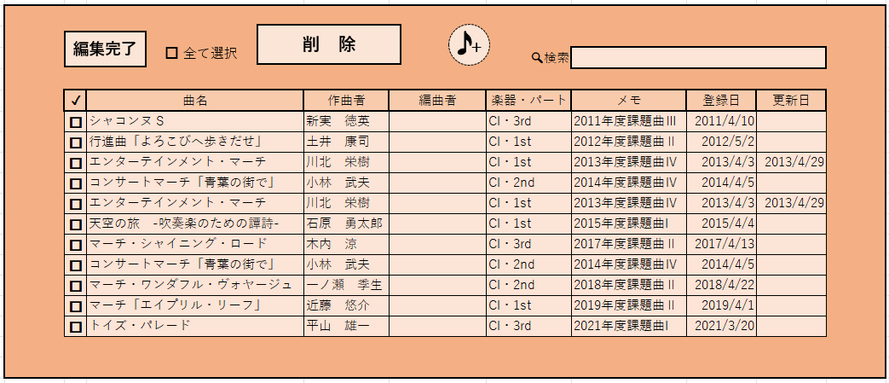
 |  |  |  |  |  |  |  | ・✓が入った状態で「削除」をクリックすると、選択された楽譜が | ・チェックボックスが選択された状態で「削除」をクリックすると、
 |  |  |  |  |  |  |  | フォルダ内から削除される | 選択された楽譜がフォルダ内から削除される
 |  |  |  |  |  |  |  | ・右上の楽譜追加アイコンをクリックすると、フォルダ作成時と同じ要領で | ・右上のアイコンで楽譜の追加が可能
 |  |  |  |  |  |  |  | 楽譜の追加が可能 ※追加済みの楽譜は選択不可 | ※楽譜一覧画面に遷移し、フォルダ作成時と同じ要領で楽譜を追加
 |  |  |  |  |  |  |  |  | ・「編集完了」をクリックすると、フォルダ一覧画面へ遷移する

楽譜の削除(楽譜整理)
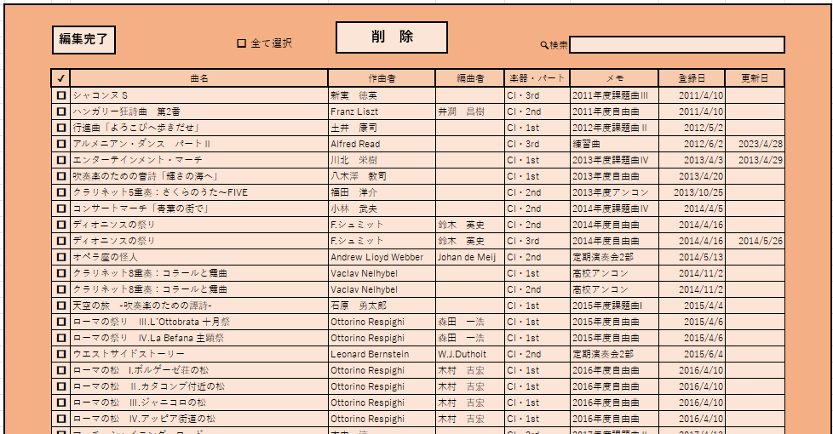
・削除したい楽譜のチェックボックスに✓を入れる
・「削除」をクリックすると選択された楽譜が削除される

楽譜一覧
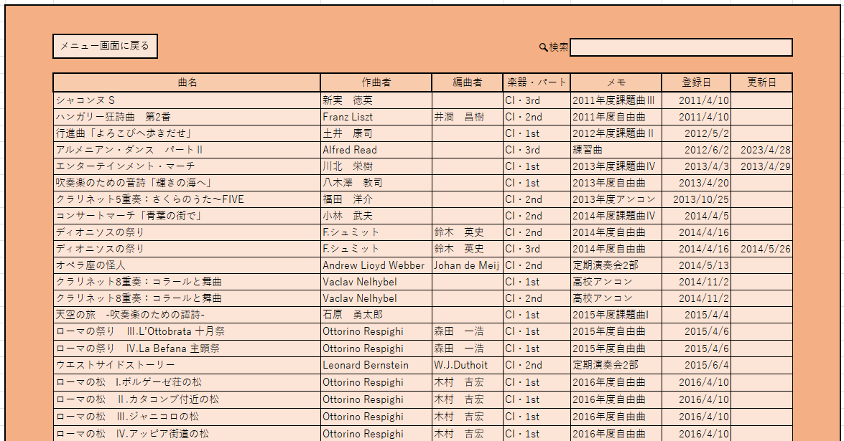
 |  |  | ・登録済みの楽譜を全て参照可能
 |  |  | ・検索で探したい楽譜を絞ることもできる
 |  |  | ・「曲名」をクリックすると楽譜情報の参照及び楽譜の印刷が可能

＜楽譜情報の参照＞

 |  | 曲名

 |  | 作曲者

 |  | 編曲者

 |  | 楽器・パート
 | 楽譜参照
 |  | メモ

 |  | 登 録

作業用
削 除
メニュー画面に戻る
メニュー画面に戻る
＋
戻 る
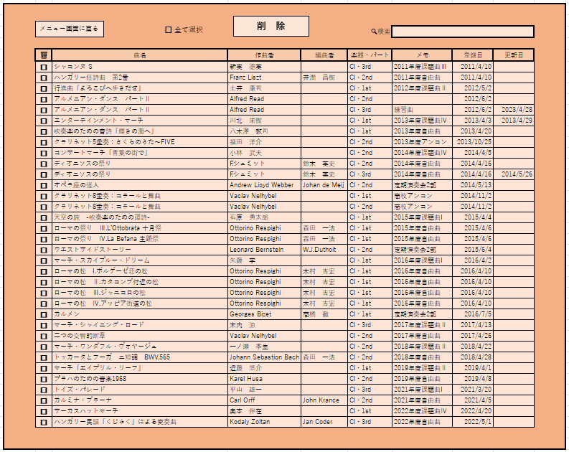
 |  |  | 🔍検索 |  |  |  | ＜登録済み情報の削除(✓を入れるパターン)＞
 |  |  |  |  |  |  |  |  | ・左の列に削除する楽譜を選ぶチェックボックスが出てくる
曲名 | 作曲者 | 編曲者 | 楽器・パート | メモ | 登録日 | 更新日 |  |  | ・削除したい楽譜にチェックを入れる or 全て選択 にチェックを入れる |  |  |  | ✓ | フォルダ名 | 保存数 | 登録日 | 更新日 |  | ✓ | フォルダ名 | 保存数 | 登録日 | 更新日
シャコンヌ S | 新実 徳英 |  | Cl・3rd | 2011年度課題曲Ⅲ | 2011-04-10 |  |  |  |  |  |  |  | □ | 課題曲 | 10 | 2011-04-10 | 2022-04-20 |  | □ | 課題曲 | 10 | 2011-04-10 | 2022-04-20
ハンガリー狂詩曲 第2番 | Franz Liszt | 井澗 昌樹 | Cl・2nd | 2011年度自由曲 | 2011-04-10 |  |  |  |  |  |  |  | □ | 自由曲 | 15 | 2011-04-10 | 2022-05-01 |  | □ | 自由曲 | 15 | 2011-04-10 | 2022-05-01
フォルダの作成をやめる
行進曲「よろこびへ歩きだせ」 | 土井 康司 |  | Cl・1st | 2012年度課題曲Ⅱ | 2012-05-02 |  |  |  |  |  |  |  | □ | アンサンブル | 3 | 2013-10-25 | 2014-11-02 |  | □ | アンサンブル | 3 | 2013-10-25 | 2014-11-02
アルメニアン・ダンス パートⅡ | Alfred Read |  | Cl・3rd | 練習曲 | 2012-06-02 | 2023-04-28 |  |  |  |  |  |  | □ | レスピーギ作曲 | 6 | 2015-04-06 | 2016-04-10 |  | □ | レスピーギ作曲 | 6 | 2015-04-06 | 2016-04-10
エンターテインメント・マーチ | 川北 栄樹 |  | Cl・1st | 2013年度課題曲Ⅳ | 2013-04-03 | 2013-04-29 |  |  |  |  |  |  | □ | 定期演奏会 | 2 | 2023-05-08 |  |  | □ | 定期演奏会 | 2 | 2023-05-08
吹奏楽のための音詩「輝きの海へ」 | 八木澤 教司 |  | Cl・1st | 2013年度自由曲 | 2013-04-20
クラリネット5重奏：さくらのうた～FIVE | 福田 洋介 |  | Cl・2nd | 2013年度アンコン | 2013-10-25
コンサートマーチ「青葉の街で」 | 小林 武夫 |  | Cl・2nd | 2014年度課題曲Ⅳ | 2014-04-05
ディオニソスの祭り | F.シュミット | 鈴木 英史 | Cl・2nd | 2014年度自由曲 | 2014-04-16
ディオニソスの祭り | F.シュミット | 鈴木 英史 | Cl・3rd | 2014年度自由曲 | 2014-04-16 | 2014-05-26
オペラ座の怪人 | Andrew Lioyd Webber | Johan de Meij | Cl・2nd | 定期演奏会2部 | 2014-05-13
クラリネット8重奏：コラールと舞曲 | Vaclav Nelhybel |  | Cl・1st | 高校アンコン | 2014-11-02
クラリネット8重奏：コラールと舞曲 | Vaclav Nelhybel |  | Cl・2nd | 高校アンコン | 2014-11-02
天空の旅 -吹奏楽のための譚詩- | 石原 勇太郎 |  | Cl・1st | 2015年度課題曲I | 2015-04-04
ローマの祭り Ⅲ.L’Ottobrata 十月祭 | Ottorino Respighi | 森田 一浩 | Cl・1st | 2015年度自由曲 | 2015-04-06
削 除
ローマの祭り Ⅳ.La Befana 主顕祭 | Ottorino Respighi | 森田 一浩 | Cl・1st | 2015年度自由曲 | 2015-04-06
編集完了
□ 全て選択
＋
ウエストサイドストーリー | Leonard Bernstein | W.J.Duthoit | Cl・2nd | 定期演奏会2部 | 2015-06-04
ローマの松 I.ボルゲーゼ荘の松 | Ottorino Respighi | 木村 吉宏 | Cl・1st | 2016年度自由曲 | 2016-04-10 |  |  |  |  |  |  |  |  |  | 🔍検索
ローマの松 Ⅱ.カタコンブ付近の松 | Ottorino Respighi | 木村 吉宏 | Cl・1st | 2016年度自由曲 | 2016-04-10
ローマの松 Ⅲ.ジャニコロの松 | Ottorino Respighi | 木村 吉宏 | Cl・1st | 2016年度自由曲 | 2016-04-10 |  |  | ↓ |  | ✓ | 曲名 | 作曲者 |  | 編曲者 | 楽器・パート | メモ | 登録日 | 更新日
ローマの松 Ⅳ.アッピア街道の松 | Ottorino Respighi | 木村 吉宏 | Cl・1st | 2016年度自由曲 | 2016-04-10 |  |  |  |  | □ | シャコンヌ S | 新実 徳英 |  |  | Cl・3rd | 2011年度課題曲Ⅲ | 2011-04-10
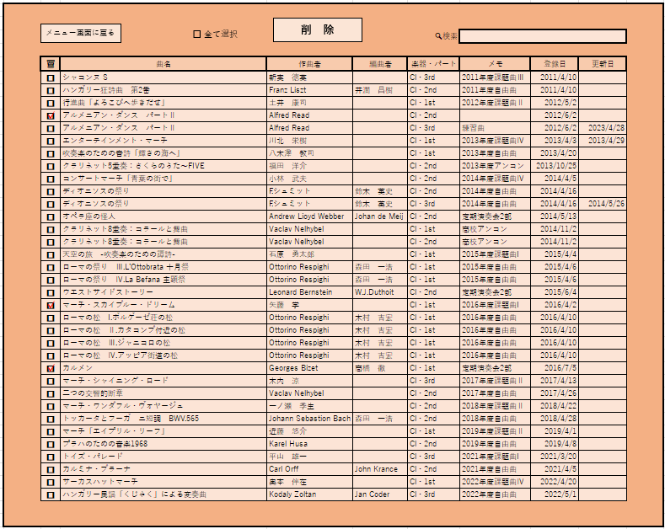
マーチ・シャイニング・ロード | 木内 涼 |  | Cl・3rd | 2017年度課題曲Ⅱ | 2017-04-13 |  |  |  | ・選択したら「削除」をクリック | □ | 行進曲「よろこびへ歩きだせ」 | 土井 康司 |  |  | Cl・1st | 2012年度課題曲Ⅱ | 2012-05-02
二つの交響的断章 | Vaclav Nelhybel |  | Cl・2nd | 2017年度自由曲 | 2017-04-26 |  |  |  |  | □ | エンターテインメント・マーチ | 川北 栄樹 |  |  | Cl・1st | 2013年度課題曲Ⅳ | 2013-04-03 | 2013-04-29
マーチ・ワンダフル・ヴォヤージュ | 一ノ瀬 季生 |  | Cl・2nd | 2018年度課題曲Ⅱ | 2018-04-22 |  |  |  |  | □ | コンサートマーチ「青葉の街で」 | 小林 武夫 |  |  | Cl・2nd | 2014年度課題曲Ⅳ | 2014-04-05
トッカータとフーガ ニ短調 BWV.565 | Johann Sebastion Bach | 森田 一浩 | Cl・2nd | 2018年度自由曲 | 2018-04-28 |  |  |  |  | □ | エンターテインメント・マーチ | 川北 栄樹 |  |  | Cl・1st | 2013年度課題曲Ⅳ | 2013-04-03 | 2013-04-29
マーチ「エイプリル・リーフ」 | 近藤 悠介 |  | Cl・1st | 2019年度課題曲Ⅱ | 2019-04-01 |  |  |  |  | □ | 天空の旅 -吹奏楽のための譚詩- | 石原 勇太郎 |  |  | Cl・1st | 2015年度課題曲I | 2015-04-04
プラハのための音楽1968 | Karel Husa |  | Cl・2nd | 2019年度自由曲 | 2019-04-08 |  |  |  |  | □ | マーチ・シャイニング・ロード | 木内 涼 |  |  | Cl・3rd | 2017年度課題曲Ⅱ | 2017-04-13
トイズ・パレード | 平山 雄一 |  | Cl・3rd | 2021年度課題曲I | 2021-03-20 |  |  |  |  | □ | コンサートマーチ「青葉の街で」 | 小林 武夫 |  |  | Cl・2nd | 2014年度課題曲Ⅳ | 2014-04-05
カルミナ・ブラーナ | Carl Orff | John Krance | Cl・2nd | 2021年度自由曲 | 2021-04-05 |  |  |  |  | □ | マーチ・ワンダフル・ヴォヤージュ | 一ノ瀬 季生 |  |  | Cl・2nd | 2018年度課題曲Ⅱ | 2018-04-22
サーカスハットマーチ | 奥本 伴在 |  | Cl・1st | 2022年度課題曲Ⅳ | 2022-04-20 |  |  |  |  | □ | マーチ「エイプリル・リーフ」 | 近藤 悠介 |  |  | Cl・1st | 2019年度課題曲Ⅱ | 2019-04-01
ハンガリー民謡「くじゃく」による変奏曲 | Kodaly Zoltan | Jan Coder | Cl・3rd | 2022年度自由曲 | 2022-05-01 |  |  |  |  | □ | トイズ・パレード | 平山 雄一 |  |  | Cl・3rd | 2021年度課題曲I | 2021-03-20

フォルダ一覧に戻る
編 集
 |  |  | 🔍検索

曲名 | 作曲者 | 編曲者 | 楽器・パート | メモ | 登録日 | 更新日
シャコンヌ S | 新実 徳英 |  | Cl・3rd | 2011年度課題曲Ⅲ | 2011-04-10
行進曲「よろこびへ歩きだせ」 | 土井 康司 |  | Cl・1st | 2012年度課題曲Ⅱ | 2012-05-02 |  |  | ↓
エンターテインメント・マーチ | 川北 栄樹 |  | Cl・1st | 2013年度課題曲Ⅳ | 2013-04-03 | 2013-04-29
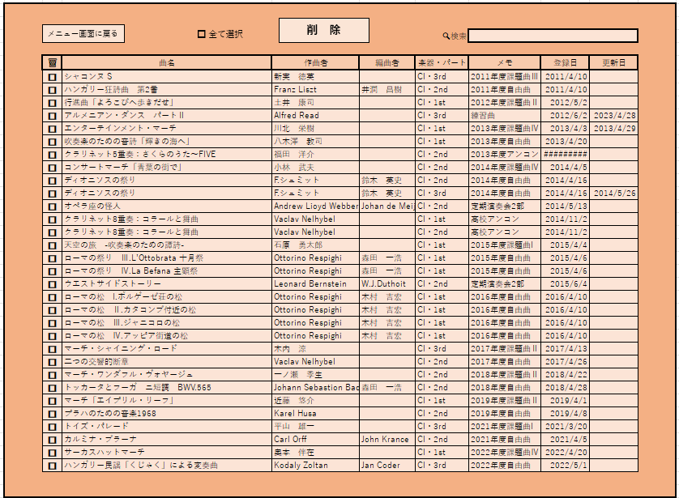
コンサートマーチ「青葉の街で」 | 小林 武夫 |  | Cl・2nd | 2014年度課題曲Ⅳ | 2014-04-05
エンターテインメント・マーチ | 川北 栄樹 |  | Cl・1st | 2013年度課題曲Ⅳ | 2013-04-03 | 2013-04-29
天空の旅 -吹奏楽のための譚詩- | 石原 勇太郎 |  | Cl・1st | 2015年度課題曲I | 2015-04-04
マーチ・シャイニング・ロード | 木内 涼 |  | Cl・3rd | 2017年度課題曲Ⅱ | 2017-04-13
コンサートマーチ「青葉の街で」 | 小林 武夫 |  | Cl・2nd | 2014年度課題曲Ⅳ | 2014-04-05
マーチ・ワンダフル・ヴォヤージュ | 一ノ瀬 季生 |  | Cl・2nd | 2018年度課題曲Ⅱ | 2018-04-22
マーチ「エイプリル・リーフ」 | 近藤 悠介 |  | Cl・1st | 2019年度課題曲Ⅱ | 2019-04-01
トイズ・パレード | 平山 雄一 |  | Cl・3rd | 2021年度課題曲I | 2021-03-20

